Bugs
ID del Bug | TC asociado | Fecha de Creación | Descripción | Pasos para repruducirlo | Severidad | Prioridad | Estado

1 | TC1 | 2021-10-12 | Al seleccionar el medio de pago en efectivo, al realizar el pedido, se borra el campo de monto y aparece el mensaje de ayuda de "dato requerido", implicando un error. | 1. El usuario selecciona la ciudad “Córdoba”. 2. El usuario ingresa una calle “Av. Colón” y número “511”. 3. El usuario ingresa la descripción del producto “Hamburguesa Big Mac, combo mediano” 4. El usuario selecciona la opción “ingresa domicilio”. 5. El usuario ingresa calle “Pampa”, número “133”. 6. El usuario selecciona “ingresar fecha. 7. El usuario ingresa la fecha “12/10/2021” y la hora “21:00” 8. El usuario hace click en el botón agregar. 9. El usuario selecciona la forma de pago “efectivo”. 10. El usuario ingresa el monto a pagar “1000”. 11. El usuario hace click en el botón “pagar” | Cosmetico | Baja | Creado | 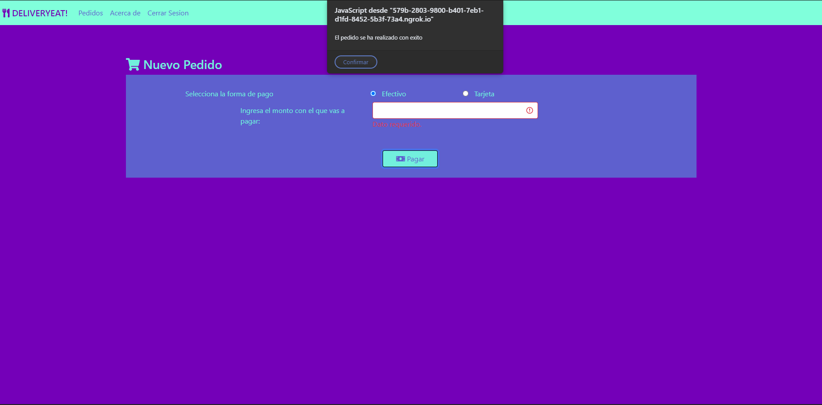
2 | TC8 | 2021-10-12 | No se valida que el número de la altura del domicilio no sea un número negativo. | 1. El usuario selecciona la ciudad “Córdoba”. 2. El usuario ingresa una calle "Av. Colón" y número "-4". 3. El usuario ingresa la descripción del producto “Hamburguesa Big Mac, combo mediano” 4. El usuario adjunta una imagen en formato JPG de la hamburguesa. 5. El usuario selecciona la opción “ingresa domicilio”. 6. El usuario ingresa calle “Pampa”, número “133”. 7. El usuario selecciona “lo antes posible”. 8. El usuario hace click en el botón agregar. 9. El usuario selecciona la forma de pago “efectivo”. 10. El usuario ingresa el monto a pagar “1000”. 11. El usuario hace click en el botón “pagar”. | Severo | Media | Creado
3 | TC10 | 2021-10-12 | No se valida que el formato de imagen sea sólo JPG. | 1. El usuario selecciona la ciudad “Córdoba”. 2. El usuario ingresa una calle “Av. Colón” y número “511”. 3. El usuario ingresa la descripción del producto “Hamburguesa Big Mac, combo mediano” 4. El usuario adjunta una imagen en formato PNG de la hamburguesa. 5. El usuario selecciona la opción “ingresa domicilio”. 6. El usuario ingresa calle “Pampa”, número “133”. 7. El usuario selecciona “lo antes posible”. 8. El usuario hace click en el botón agregar. 9. El usuario selecciona la forma de pago “efectivo”. 10. El usuario ingresa el monto a pagar “1000”. 11. El usuario hace click en el botón “pagar” | Menor | Baja | Creado
4 | TC11 | 2021-10-12 | El mensaje de popup tiene un error de ortografía, la palabra "más" debería llevar tilde. | 1. El usuario selecciona la ciudad “Córdoba”. 2. El usuario ingresa una calle “Av. Colón” y número “511”. 3. El usuario ingresa la descripción del producto “Hamburguesa Big Mac, combo mediano” 4. El usuario adjunta una imagen en formato JPG de la hamburguesa con un tamaño de 6MB. 5. El usuario selecciona la opción “ingresa domicilio”. 6. El usuario ingresa calle “Pampa”, número “133”. 7. El usuario selecciona “lo antes posible”. 8. El usuario hace click en el botón agregar. 9. El usuario selecciona la forma de pago “efectivo”. 10. El usuario ingresa el monto a pagar “1000”. 11. El usuario hace click en el botón “pagar”. | Cosmetico | Baja | Creado
5 | TC12 | 2021-10-12 | No se verifica que el domicilio del comercio se encuentre dentro de los límites de la ciudad seleccionada. | 1. El usuario selecciona la ciudad “Córdoba”. 2. El usuario ingresa una calle “Av. Colón” y número “511”. 3. El usuario ingresa la descripción del producto “Hamburguesa Big Mac, combo mediano” 4. El usuario adjunta una imagen en formato JPG de la hamburguesa. 5. El usuario selecciona la opción “elegir en el mapa”. 6. El usuario selecciona un punto en Honolulu, Hawai. 7. El usuario selecciona “lo antes posible”. 8. El usuario hace click en el botón agregar. 9. El usuario selecciona la forma de pago “efectivo”. 10. El usuario ingresa el monto a pagar “1000”. 11. El usuario hace click en el botón “pagar”. | Severo | Media | Creado
6 | TC13 | 2021-10-12 | Cuando no se selecciona la fecha de entrega, no se indica en que campo se produce el error. | 1. El usuario selecciona la ciudad “Córdoba”. 2. El usuario ingresa una calle “Av. Colón” y número “511”. 3. El usuario ingresa la descripción del producto “Hamburguesa Big Mac, combo mediano” 4. El usuario adjunta una imagen en formato JPG de la hamburguesa. 5. El usuario selecciona la opción “elegir en el mapa”. 6. El usuario selecciona la dirección en el mapa. 7. El usuario no selecciona opción en la entrega del pedido. 8. El usuario hace click en el botón agregar. 9. El usuario selecciona la forma de pago “efectivo”. 10. El usuario ingresa el monto a pagar “1000”. 11. El usuario hace click en el botón “pagar” | Cosmetico | Baja | Creado
7 | TC 19 | 2021-10-12 | No se indica que campo es el faltante a menos que este haya sido tocado anteriormente. | 1. El usuario selecciona la ciudad “Córdoba”. 2. El usuario ingresa una calle “Av. Colón” y número “511”. 3. El usuario ingresa la descripción del producto “Hamburguesa Big Mac, combo mediano” 4. El usuario selecciona la opción “ingresa domicilio”. 5. El usuario ingresa calle “Pampa”, número “133”. 6. El usuario selecciona “lo antes posible”. 7. El usuario hace click en el botón agregar. 8. El usuario selecciona la forma de pago “Tarjeta”. 9. El usuario ingresa el número de tarjeta “4234567891234567” 10. El usuario ingresa fecha de vencimiento “10/2022”. 11. El usuario no ingresa valor en CVV. 12. El usuario ingresa el nombre "Juan Perez" 13. El usuario hace click en el botón “pagar”. | Cosmetico | Baja | Creado | 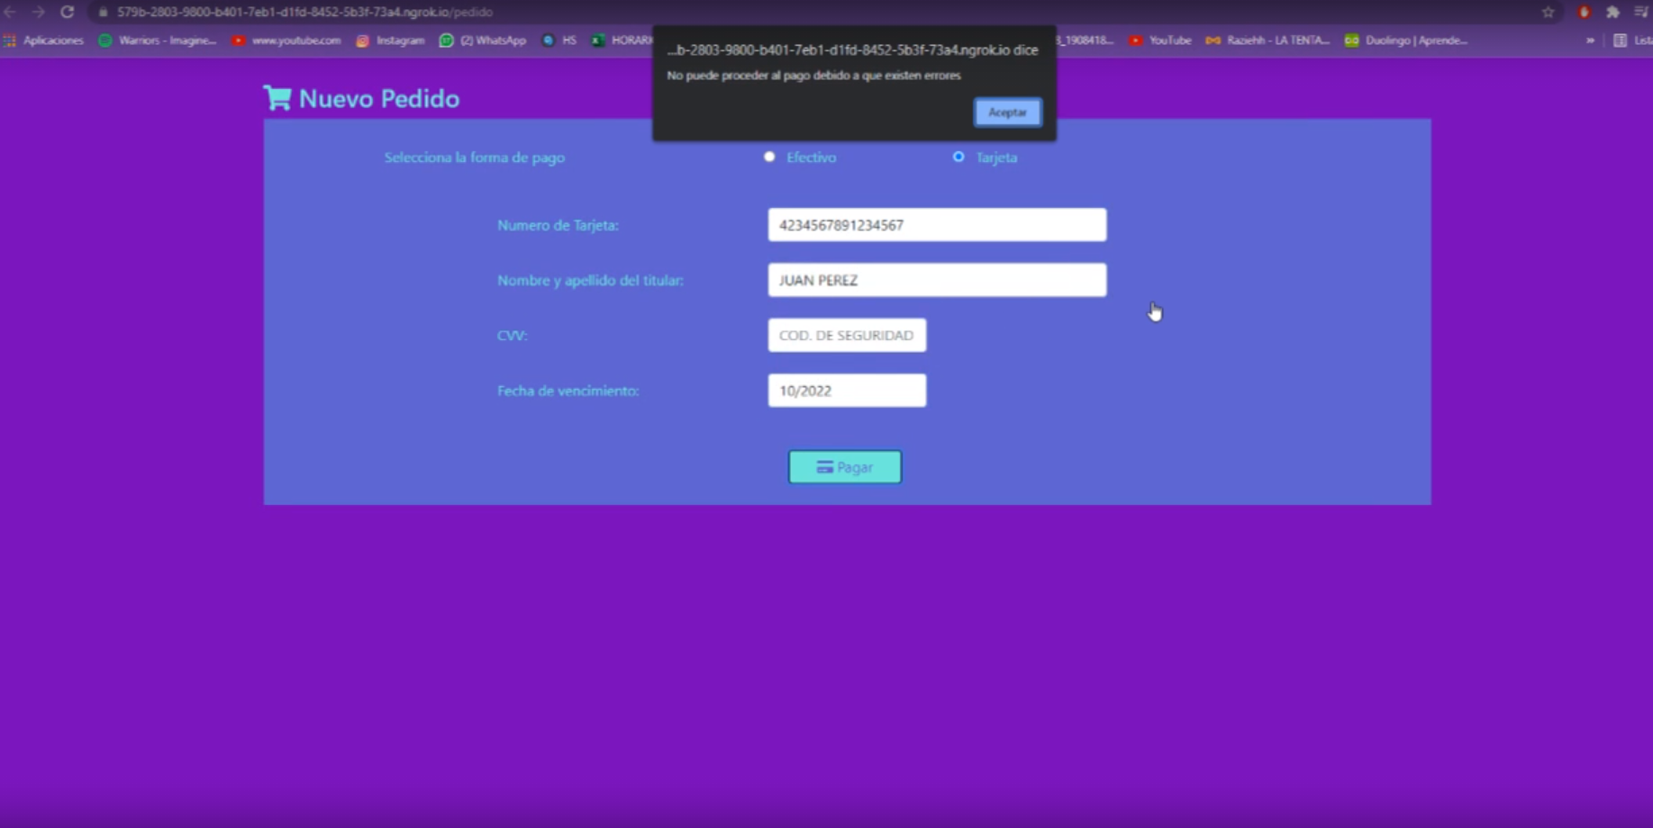
8 | TC 1 | 2021-10-12 | El campo "monto a pagar" no acepta montos con decimales que representan los centavos. | 1. El usuario selecciona la ciudad “Córdoba”. 2. El usuario ingresa una calle “Av. Colón” y número “511”. 3. El usuario ingresa la descripción del producto “Hamburguesa Big Mac, combo mediano” 4. El usuario selecciona la opción “ingresa domicilio”. 5. El usuario ingresa calle “Pampa”, número “133”. 6. El usuario selecciona “ingresar fecha. 7. El usuario ingresa la fecha “12/10/2021” y la hora “21:00” 8. El usuario hace click en el botón agregar. 9. El usuario selecciona la forma de pago “efectivo”. 10. El usuario ingresa el monto a pagar “1000,00”. 11. El usuario hace click en el botón “pagar” | Menor | Media | Creado
9 | TC14, TC17 | 2021-10-12 | No se le puso tilde a ninguna de las palabras del mensaje | 1. El usuario selecciona la ciudad “Córdoba”. 2. El usuario ingresa una calle “Av. Colón” y número “511”. 3. El usuario ingresa la descripción del producto “Hamburguesa Big Mac, combo mediano” 4. El usuario adjunta una imagen en formato JPG de la hamburguesa. 5. El usuario selecciona la opción “elegir en el mapa”. 6. El usuario selecciona la dirección en el mapa. 7. El usuario ingresa la fecha del 11/10/2021 y la hora “08:30”. 8. El usuario hace click en el botón agregar. 9. El usuario selecciona la forma de pago “efectivo”. 10. El usuario ingresa el monto a pagar “1000, 00”. 11. El usuario hace click en el botón “pagar” | Cosmetico | Baja | Creado
10 | TC 1 | 2021-10-12 | Los campos de entrada de texto cuando la pantalla es una tablet son demasiado cortos y se desperdicia mucho espacio | 1. El usuario selecciona la ciudad “Córdoba”. 2. El usuario ingresa una calle “Av. Colón” y número “511”. 3. El usuario ingresa la descripción del producto “Hamburguesa Big Mac, combo mediano” 4. El usuario selecciona la opción “ingresa domicilio”. 5. El usuario ingresa calle “Pampa”, número “133”. 6. El usuario selecciona “ingresar fecha. 7. El usuario ingresa la fecha “12/10/2021” y la hora “21:00” 8. El usuario hace click en el botón agregar. 9. El usuario selecciona la forma de pago “efectivo”. 10. El usuario ingresa el monto a pagar “1000”. 11. El usuario hace click en el botón “pagar” | Cosmetico | Baja | Creado | 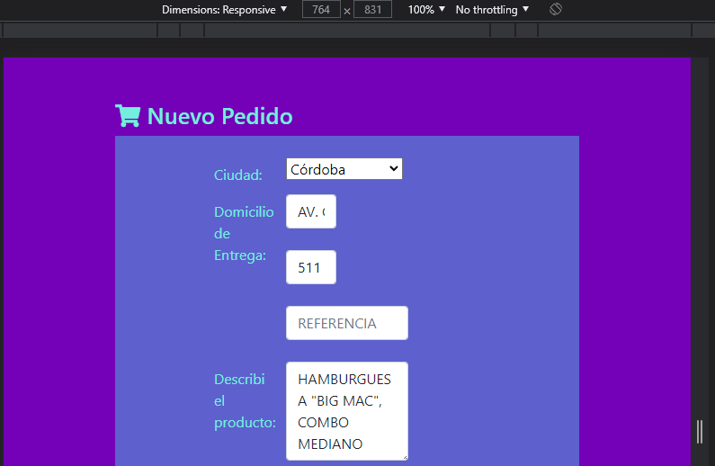
11
12
13
14
15

